商品信息
COCO Living Space｜ins金属雕花茶杯垫小碟子
来源：COCO_Living_Space_Shopee全量审计_持续更新.xlsx｜工作表：高销量商品｜Excel第37行｜商品ID：3931228896

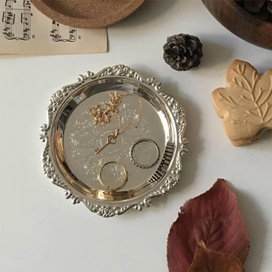
字段 | 内容 | 商品主图
序号 | 54
商品主图 | 见右侧嵌入主图
商品ID | 3931228896
商品中文名称 | ins金属雕花茶杯垫小碟子
商品标题 | ins retro metal plate jewelry candles vintage plate props jewelry jewelry snack plate snack tray storage tray Korean style decoration shooting props
Shopee链接 | https://shopee.com.my/ins-retro-metal-plate-jewelry-candles-vintage-plate-props-jewelry-jewelry-snack-plate-snack-tray-storage-tray-Korean-style-decoration-shooting-props-i.115498741.3931228896
近月销量显示 | 7 Sold/Month
近月销量下限 | 7
列表价格显示 | RM7.15
列表最低价(MYR) | 7.15
列表评分 | 4.9
累计总销量显示 | 2k+ Sold
累计总销量下限 | 2,000
是否精确 | FALSE
详情价格显示 | RM7.15
详情价(MYR) | 7.15
详情评分 | 4.9
评论覆盖 | partial
好评主题 | 可见评论主要认可包装严实且到货无损、价格与质量匹配、金色表面有光泽、适合复古装饰和拍摄，配送速度与描述一致性也获得肯定。
差评/风险主题 | 当前可见6条未出现明确负面，但评分分布中有23条三星及以下，当前页未展示这些低星正文，因此具体差评原因未知。
图片来源URL | https://down-my.img.susercontent.com/file/1e3fea3e535f1608d37a8a9b2387a59d@resize_w320_nl.webp
1688链接 | https://detail.1688.com/offer/920089826710.html?share_token=W30t7kC5lqXVBaGgOikFE5ROJ1DQCN76QZ9s0+XbG4muJZfxzWl9Dg%3D%3D&__share_id=e67c112f-6501-4871-ac1e-cee163279761&rpg-cnt=share.offerDetail&offerId=920089826710&__zhi_token=dkJ4vdW30fLay&spm=a262eq.8992535%2F20260803.5103953.0&forcePC=1785755112628
颜色/规格 | 10cm金色 10cm银色
长宽高 | 10 cm/10cm/1cm
重量(g) | 30
单个成本 | 2.00
单个运费 | 6.00
国内段总价 | 8.00
国际头程
总成本估算
利润估算
预计毛利率估算
3个成本
3个运费
国内段总价2
国际头程2
总成本估算2
利润估算2
预计毛利率估算2
5个成本
5个运费
国内段总价3
国际头程3
总成本估算3
利润估算3
预计毛利率估算3
8个成本
8个运费
国内段总价4
国际头程4
总成本估算4
利润估算4
预计毛利率估算4

